상품제안서
베이직 포켓 에코백 | 상품코드: F25244

 |  |  |  |  |  |  | 02-412-0044 | www.easy1.co.kr
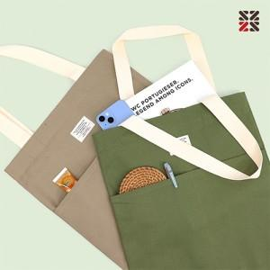

【상세/제작정보】 | <p>※ 자수인쇄는 200개 부터 진행 가능합니다.</p>

【인쇄/포장옵션】 | 실크, 자수 / OPP(비닐)

【공급단가】 | 수량 | 200~ | 500~ | 1,000~ | 3,000~ | 5,000~
*VAT별도 | 단가 | 4,120원 | 4,050원 | 3,960원 | 3,860원 | 3,790원

【상품 URL】 | http://www.easy1.co.kr/src/goods_detail.php?gdno=25244

